composición
 |  | °Brix | kg | °Brix | kg | °Brix | kg | °Brix | kg | °Brix | kg
Composición | Base seca | 52 | 0.439 | 40 | 0.338 | 30 | 0.253 | 20 | 0.169 | 10 | 0.084
Humedad | 125.2% | 55.6% | 0.556 | 66.2% | 0.662 | 74.7% | 0.747 | 83.1% | 0.831 | 91.6% | 0.916
Fibra | 0.9% | 0.4% | 0.004 | 0.3% | 0.003 | 0.2% | 0.002 | 0.2% | 0.002 | 0.1% | 0.001
Lípidos | 3.2% | 1.4% | 0.014 | 1.1% | 0.011 | 0.8% | 0.008 | 0.5% | 0.005 | 0.3% | 0.003
Cenizas | 8.9% | 3.9% | 0.039 | 3.0% | 0.030 | 2.2% | 0.023 | 1.5% | 0.015 | 0.7% | 0.008
Proteínas | 26.4% | 11.6% | 0.116 | 8.9% | 0.089 | 6.7% | 0.067 | 4.4% | 0.045 | 2.2% | 0.022
Carbohidratos | 61.7% | 27.1% | 0.271 | 20.8% | 0.208 | 15.6% | 0.156 | 10.4% | 0.104 | 5.2% | 0.052
kg Sln | 1.000 | 100.0% | 1.000 | 100.0% | 1.004 | 100.2% | 1.003 | 100.1% | 1.002 | 100.1% | 1.001

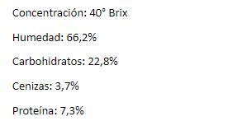
 |  |  |  | FCS |  | STK
 |  |  |  | °Brix | 40
 |  |  |  | Humedad | 66.20% | 4.84%
 |  |  |  | Fibra |  | 1.06%
 |  |  |  | Lípidos |  | 0.30%
 |  |  |  | Cenizas | 3.70% | 12.64%
 |  |  |  | Proteinas | 7.30% | 17.68%
 |  |  |  | Carbohidratos | 22.80% | 64.95%
 |  |  |  | T congeación °C | -4

densidad
 |  |  | Densidades rho i [kg/m3] |  | Tomado de [1] R. of Heating and A.-C. Engineers, 2006 Ashrae Handbook: Refrigeration. ASHRAE, 2006.
°Brix | 40
Humedad | 66.20%
Fibra | 0.00%
Lípidos | 0.00%
Cenizas | 3.70%
Proteinas | 7.30%
Carbohidratos | 22.80% |  | agua
T congeación °C | -4 |  | Hielo

 | Temperatura | rho proteina | rho lipidos | rho carbohidrados | rho fibra | rho cenizas | rho agua | rho hielo | Fracción hielo | Fracción agua | rho extracto
 | -40 | 1350.6 | 942.3 | 1611.5 | 1326.1 | 2435.0 | 991.0 | 922.1 | 0.5958 | 6.62% | 1082.7
 | -30 | 1345.5 | 938.1 | 1608.4 | 1322.5 | 2432.2 | 993.7 | 920.8 | 0.57373333333 | 8.83% | 1083.3
 | -20 | 1340.3 | 933.9 | 1605.3 | 1318.8 | 2429.4 | 995.6 | 919.5 | 0.5296 | 13.24% | 1086.2
 | -10 | 1335.1 | 929.8 | 1602.2 | 1315.2 | 2426.6 | 996.8 | 918.2 | 0.3972 | 26.48% | 1098.3
 | -7 | 1333.5 | 928.5 | 1601.3 | 1314.1 | 2425.8 | 997.0 | 917.8 | 0.283714 | 37.83% | 1110.0
 | -5 | 1332.5 | 927.7 | 1600.7 | 1313.3 | 2425.2 | 997.1 | 917.5 | 0.132400 | 52.96% | 1126.2
 | -4.5 | 1332.2 | 927.5 | 1600.5 | 1313.1 | 2425.1 | 997.1 | 917.5 | 0.073556 | 58.84% | 1132.7
 | -4 | 1332.0 | 927.3 | 1600.3 | 1313.0 | 2424.9 | 997.1 | 917.4 | 0 | 66.20% | 1141.0
 | -2 | 1330.9 | 926.4 | 1599.7 | 1312.2 | 2424.4 | 997.2 | 917.2 | 0 | 66.20% | 1140.9
 | 0 | 1329.9 | 925.6 | 1599.1 | 1311.5 | 2423.8 | 997.2 | 916.9 | 0 | 66.20% | 1140.8
 | 10 | 1324.7 | 921.4 | 1596.0 | 1307.8 | 2421.0 | 996.8 | 915.6 | 0 | 66.20% | 1139.8
 | 20 | 1319.5 | 917.2 | 1592.9 | 1304.2 | 2418.2 | 995.7 | 914.3 | 0 | 66.20% | 1138.2
 |  |  |  |  |  |  |  | 40 brix |  |  |  | 52 brix
rho vs. T para 40°Brix
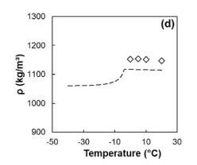
Gráfico
Temperatura °C | rho extracto [kg/m3]
-40 | 1082.7
-30 | 1083.3
-20 | 1086.2
-10 | 1098.3
-7 | 1110.0
-5 | 1126.2
-4.5 | 1132.7
-4 | 1141.0
-2 | 1140.9
0 | 1140.8
10 | 1139.8
rho extracto [kg/m3] frente a Temperatura °C
rho extracto [kg/m3] frente a Temperatura °C
20 | 1138.2

Cp
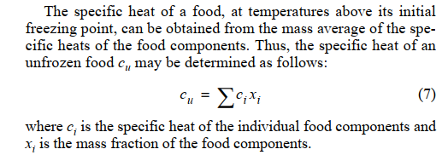
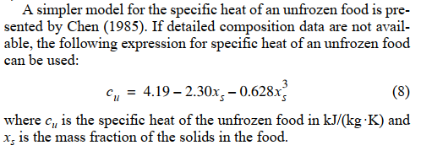
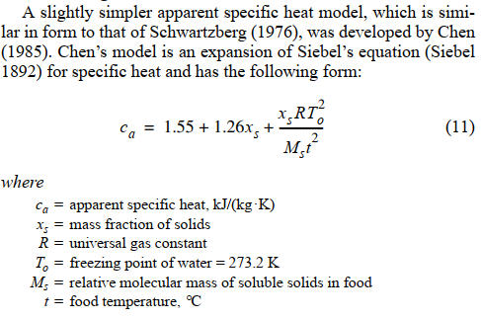

°Brix | 40 |  | kJ/kg °C
Xs [kg sólidos/kg sln] | 0.338 | T °C | Cp proteina | Cp grasa | Cp carbohidrato | Cp fibra | Cp ceniza | Cp agua | cp extracto
Tf °C | -4 | -40 | 1.96 | 1.92 | 1.46 | 1.77 | 1.01 | 5.93 | 2.50
R [kJ/kg mol K] | 8.314 | -35 | 1.97 | 1.93 | 1.47 | 1.78 | 1.02 | 5.53 | 2.67
To [K] | 273.2 | -30 | 1.97 | 1.94 | 1.48 | 1.79 | 1.03 | 5.18 | 2.91
Xwo | 0.662 | -25 | 1.98 | 1.94 | 1.50 | 1.80 | 1.04 | 4.88 | 3.33
fracción proteina | 0.073 | -20 | 1.98 | 1.95 | 1.51 | 1.81 | 1.05 | 4.63 | 4.09
Xb | 0.0292 | -12.8 | 1.99 | 1.96 | 1.52 | 1.82 | 1.07 | 4.36 | 7.13
Lo | 333.6 | -10 | 2.00 | 1.97 | 1.53 | 1.83 | 1.07 | 4.28 | 10.42
Ms | 248.39085746 | -7 | 2.00 | 1.97 | 1.53 | 1.83 | 1.08 | 4.21 | 19.21
 |  | -5 | 2.00 | 1.98 | 1.54 | 1.84 | 1.08 | 4.18 | 35.75
 |  | -4.5 | 2.00 | 1.98 | 1.54 | 1.84 | 1.08 | 4.17 | 43.68
 |  | -4 | 2.00 | 1.98 | 1.54 | 1.84 | 1.08 | 4.17 | 3.30
 |  | -5 | 2.00 | 1.98 | 1.54 | 1.84 | 1.08 | 4.18 | 3.30
 |  | -3 | 2.00 | 1.98 | 1.54 | 1.84 | 1.09 | 4.15 | 3.29
°Brix | 40 | 0 | 2.01 | 1.98 | 1.55 | 1.85 | 1.09 | 4.13 | 3.27
Humedad | 0.662 | 1 | 2.01 | 1.99 | 1.55 | 1.85 | 1.09 | 4.13 | 3.27
Fibra | 0.000 | 5 | 2.01 | 1.99 | 1.56 | 1.85 | 1.10 | 4.13 | 3.28
Lípidos | 0.000 | 10 | 2.02 | 2.00 | 1.57 | 1.86 | 1.11 | 4.18 | 3.32
Cenizas | 0.037 | 15 | 2.03 | 2.01 | 1.58 | 1.87 | 1.12 | 4.25 | 3.36
Proteinas | 0.073 | 20 | 2.03 | 2.01 | 1.59 | 1.88 | 1.13 | 4.35 | 3.43
Carbohidratos | 0.228 | 25 | 2.04 | 2.02 | 1.59 | 1.89 | 1.14 | 4.47 | 3.51

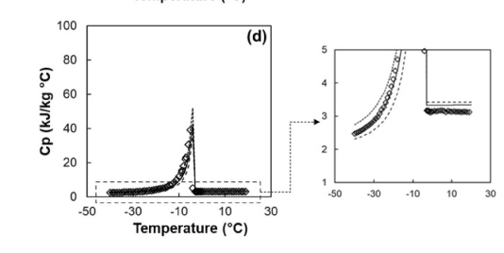
 |  | Gráfico
Cp correlación t>tf | 3.4368498884 | T [°C] | cp extracto [kJ/kg °C]
 |  | -40 | 2.5036352
cp extracto frente a T
 |  | -35 | 2.6651929143
 |  | -30 | 2.9141114667
 |  | -25 | 3.326933312
 |  | -20 | 4.0869008
 |  | -12.8 | 7.129739375
 |  | -10 | 10.4199632
 |  | -7 | 19.208702857
 |  | -5 | 35.7522128
 |  | -4.5 | 43.675056296
 |  | -4 | 3.2956297779
 |  | -5 | 3.3044534785
 |  | -3 | 3.2881208797
 |  | 0 | 3.273483
 |  | 1 | 3.2740306914
 |  | 5 | 3.2762660275
 |  | 10 | 3.3150300835
 |  | 15 | 3.3628729658
 |  | 20 | 3.4287620753
 |  | 25 | 3.5126974118

cp extracto [kJ/kg °C] frente a T [°C]
cp extracto [kJ/kg °C] frente a T [°C]

H
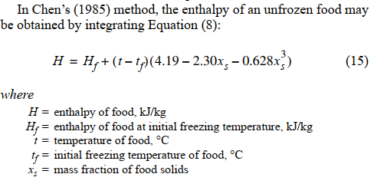
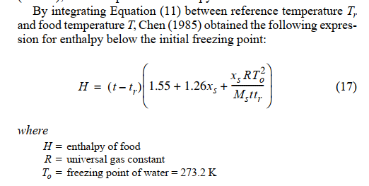

°Brix | 52
Xs [kg sólidos/kg sln] | 0.4394
Tf °C | -6.57
R [kJ/kg mol K] | 8.314
To [K] | 273.2 | T | h [kJ/kg]
h [kJ/kg] vs T
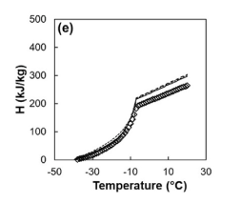
Xwo | 0.556 | -40 | 0.00
fracción proteina | 0.116 | -35 | 14.51
Xb | 0.0464 | -30 | 30.34
Lo | 333.6 | -25 | 48.31
Ms K/ mol°C | 244.12408691 | -20 | 70.00
 |  | -12.8 | 116.56
 |  | -10 | 146.88
 |  | -7 | 201.06
 |  | -6.58 | 212.13
 |  | -6.57 | 212.40
 |  | -6.56 | 212.44
 |  | -6 | 214.19
 |  | -5 | 217.31
 |  | 0 | 232.94
 |  | 5 | 248.57
 |  | 10 | 264.20
 |  | 15 | 279.83
 |  | 20 | 295.47
 |  | 25 | 311.10

k
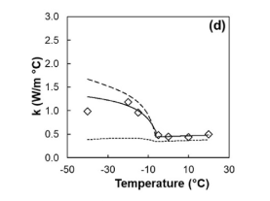
°Brix | 40
Humedad | 0.662
Fibra | 0.000
Lípidos | 0.000
Cenizas | 0.037 |  |  |  |  | agua
Proteinas | 0.073 |  |  |  |  | hielo
Carbohidratos | 0.228
T congeación °C | -4 |  |  |  | Tomado de [1] R. of Heating and A.-C. Engineers, 2006 Ashrae Handbook: Refrigeration. ASHRAE, 2006.

 | Temperatura | Fracción hielo | Fracción agua | rho proteina | rho lipidos | rho carbohidrados | rho fibra | rho cenizas | rho agua | rho hielo | k proteina | k lipidos | k carbohidrados | k fibra | k cenizas | k agua | k hielo
 | -40 | 0.60 | 0.07 | 1350.6 | 942.3 | 1611.5 | 1326.1 | 2435.0 | 991.0 | 922.1 | 0.13 | 0.19 | 0.14 | 0.13 | 0.27 | 0.49 | 2.63
 | -30 | 0.57 | 0.09 | 1345.5 | 938.1 | 1608.4 | 1322.5 | 2432.2 | 993.7 | 920.8 | 0.14 | 0.19 | 0.16 | 0.14 | 0.28 | 0.51 | 2.50
 | -20 | 0.53 | 0.13 | 1340.3 | 933.9 | 1605.3 | 1318.8 | 2429.4 | 995.6 | 919.5 | 0.15 | 0.19 | 0.17 | 0.16 | 0.30 | 0.53 | 2.39
 | -10 | 0.40 | 0.26 | 1335.1 | 929.8 | 1602.2 | 1315.2 | 2426.6 | 996.8 | 918.2 | 0.17 | 0.18 | 0.19 | 0.17 | 0.32 | 0.55 | 2.29
 | -6 | 0.22 | 0.44 | 1333.0 | 928.1 | 1601.0 | 1313.7 | 2425.5 | 997.0 | 917.7 | 0.17 | 0.18 | 0.19 | 0.18 | 0.32 | 0.56 | 2.26
 | -4.5 | 0.07 | 0.59 | 1332.2 | 927.5 | 1600.5 | 1313.1 | 2425.1 | 997.1 | 917.5 | 0.17 | 0.18 | 0.20 | 0.18 | 0.32 | 0.56 | 2.25
 | 0 | 0.00 | 0.66 | 1329.9 | 925.6 | 1599.1 | 1311.5 | 2423.8 | 997.2 | 916.9 | 0.18 | 0.18 | 0.20 | 0.18 | 0.33 | 0.57 | 2.22
 | 10 | 0.00 | 0.66 | 1324.7 | 921.4 | 1596.0 | 1307.8 | 2421.0 | 996.8 | 915.6 | 0.19 | 0.18 | 0.21 | 0.20 | 0.34 | 0.59 | 2.17
 | 20 | 0.00 | 0.66 | 1319.5 | 917.2 | 1592.9 | 1304.2 | 2418.2 | 995.7 | 914.3 | 0.20 | 0.18 | 0.23 | 0.21 | 0.36 | 0.60 | 2.14

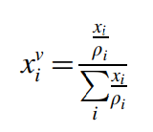
 | Iteraciones medio continuo y disperso |  | Fibra en agua |  | Lipidos en fibra y agua |  | cenizas en lipidos fibra y agua |  | proteinas en cenizas lipidos fibra y agua |  | carbohidrados en proteinas, cenizas, lipidos, fibra y agua |  | hielo en agua y solidos
 | Temperatura | Xi ^v Agua =Xc^v | Xi ^v Fibra = Xd^v | k fibra en agua | Xi ^v Lipidos = Xd^v | k lipidos en agua y fibra | Xi ^v cenizas = Xd^v | kcenizas en lipidos, agua y fibra | Xi ^v proteinas = Xd^v | k proteinas en cenizas, lipidos, agua y fibra | Xi ^v carbohidratos = Xd^v | k carbohidrato en proteinas, cenizas, lipidos, agua y fibra | Xi ^v hielo = Xd^v | k hielo en agua y solidos
 | -40 | 1.00 | 0.000 | 0.49 | 0.000 | 0.49 | 0.19 | 0.44 | 0.40 | 0.30 | 0.51 | 0.21 | 0.70 | 0.99
 | -30 | 1.00 | 0.000 | 0.51 | 0.000 | 0.51 | 0.15 | 0.47 | 0.34 | 0.34 | 0.47 | 0.24 | 0.67 | 1.00
 | -20 | 1.00 | 0.000 | 0.53 | 0.000 | 0.53 | 0.10 | 0.51 | 0.27 | 0.39 | 0.41 | 0.29 | 0.63 | 0.98
 | -10 | 1.00 | 0.000 | 0.55 | 0.000 | 0.55 | 0.05 | 0.54 | 0.16 | 0.46 | 0.30 | 0.37 | 0.48 | 0.84
 | -6 | 1.00 | 0.000 | 0.56 | 0.000 | 0.56 | 0.03 | 0.55 | 0.11 | 0.50 | 0.22 | 0.42 | 0.27 | 0.66
 | -4.5 | 1.00 | 0.000 | 0.56 | 0.000 | 0.56 | 0.03 | 0.56 | 0.08 | 0.52 | 0.18 | 0.45 | 0.09 | 0.52
 | 0 | 1.00 | 0.000 | 0.57 | 0.000 | 0.57 | 0.02 | 0.56 | 0.07 | 0.53 | 0.16 | 0.46 | 0.00 | 0.46
 | 10 | 1.00 | 0.000 | 0.59 | 0.000 | 0.59 | 0.02 | 0.58 | 0.08 | 0.54 | 0.16 | 0.48 | 0.00 | 0.48
 | 20 | 1.00 | 0.000 | 0.60 | 0.000 | 0.60 | 0.02 | 0.60 | 0.08 | 0.56 | 0.16 | 0.49 | 0.00 | 0.49

k hielo en agua y solidos frente a Temperatura
 | Gráfica
 | Temperatura | k hielo en agua y solidos
 | -40 | 0.99
 | -30 | 1.00
 | -20 | 0.98
 | -10 | 0.84
 | -6 | 0.66
 | -4.5 | 0.52
 | 0 | 0.46
 | 10 | 0.48
 | 20 | 0.49

k hielo en agua y solidos frente a Temperatura
k hielo en agua y solidos frente a Temperatura

